상품제안서
나전 핸디 텀블러 500ml | 상품코드: S28146

 |  |  |  |  |  |  | 02-713-8555 | www.synergygift.co.kr
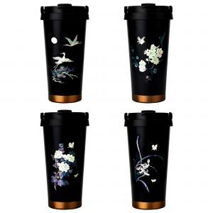

【상세/제작정보】

【인쇄/포장옵션】 | 레이저 / 포장지포장

【공급단가】 | 수량 | 20~ | 50~ | 100~ | 300~ | 500~
*VAT별도 | 송학 | 29,700원 | 28,600원 | 27,500원 | 26,400원 | 25,740원
 | 목단 | 29,700원 | 28,600원 | 27,500원 | 26,400원 | 25,740원
 | 매화 | 29,700원 | 28,600원 | 27,500원 | 26,400원 | 25,740원
 | 난초 | 29,700원 | 28,600원 | 27,500원 | 26,400원 | 25,740원

【상품 URL】 | https://www.synergygift.co.kr:443/src/goods_detail.php?gdno=28146

